Sheet1
模型名称 | 动作名称 | 动作用途 | 动作描述 | 动作参考
白素贞 | 船中休闲待机 | 西湖初识的片段中四人的动作 | 1、整体感觉是含情脉脉+一点羞涩，面部表情尽量做出来，剧情动画中会将摄像机推近 2、坐在凳子上，身体略微侧向左侧（左侧是小青） 3、初始时双手平放胸前，右手在上，左手捏着一点右手的衣袖 4、随后慢慢抬起右手，右手斜放颌下，最好能表现出兰花指；左手依然捏着右手的衣袖，随着右手而动。注意移动的节奏，表现出女性的优雅。 5、在颌下维持一小段时间后放下，回到初始状态 6、要注意动作的节奏，一个动作对应一段唱词，4秒 | 渡情：船夫&小青 http://music.163.com/#/mv?id=5309079 互报家门：许仙&小青&白素贞 http://music.163.com/#/mv?id=5620178 | 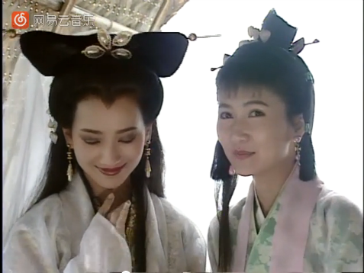
经典版白素贞 | 船中休闲待机
许仙 | 船中休闲待机 |  | 1、整体感觉是含情脉脉、欲语还休，面部表情尽量做出来，剧情动画中会将摄像机推近 2、双手合握置于腿上 3、间歇性的微微点头，然后抬头盯着对方微笑 4、总时长为6秒
 | 船中对歌 |  | 1、坐在凳子上 2、右手从合握状态上扬，头部跟着右手转动，扬到与耳朵平齐时，手掌部分会有节奏的抖2抖，然后还原 3、然后左手再来一遍 4、要注意动作的节奏，每只手上扬还原的过程对应一段唱词，6秒内 5、嘴唇要有张合 |  | 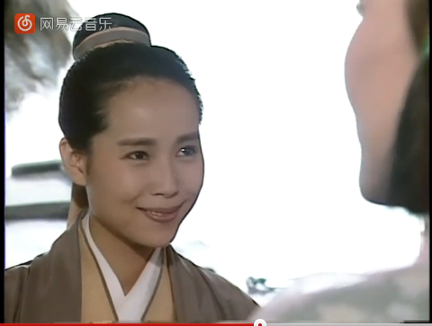
小青 | 船中待机 |  | 1、坐在凳子上，身子略微侧向右侧（右侧是白素贞） 2、盯着正前方看，间歇性的含笑看向右侧 3、右手、左手置于胸前，掌心向内，右手置于左手上，左手轻捏右手衣袖 4、总时长为6秒
 | 船中对歌1（与船夫） |  | 1、坐在凳子上，身子略微侧向右侧（右侧是白素贞） 2、从待机状态将双手往两边展开，约与肩齐，手指为兰花指状态，掌心向下。 3、然后左手保持在原处，右手移动靠近左手，至左手斜下方，然后甩动双手手腕做抖动动作。 4、还原回待机动作，整个过程对应一段唱词。 5、嘴唇要有张合 6、总时长为4秒
 | 船中对歌2（与船夫） |  | 1、坐在凳子上，身子略微侧向右侧（右侧是白素贞） 2、右手向右上方斜抬，掌心由内而外。收回，再斜抬一次。 3、再次收回时收回至颌下，掌心向下，注意此次收回过程中掌心方向的过度 4、在颌下稍停留一会后放下，回至待机状态 5、整个过程中左手随着右手而动，给人一种随着衣袖牵引的感觉 6、整个过程对应一段唱词，手指保持兰花指，总时长为4秒
 | 船中对歌3（与许仙） |  | 1、坐在凳子上，身子略微侧向右侧（右侧是白素贞） 2、从待机状态两只手往右上移动，约齐肩高，此时左手掌在前，右手掌在后 3、然后右手掌推着左手掌向斜下方去，推移一段距离后略微抖动，像蝴蝶扇扇翅膀 4、然后往胸前收，收回时左手又靠下捉右手衣袖，右手变为兰花指，在左胸前抖2抖，然后回到待机状态 5、要注意动作的节奏，一个动作对应一段唱词，总时长为6秒 |  | 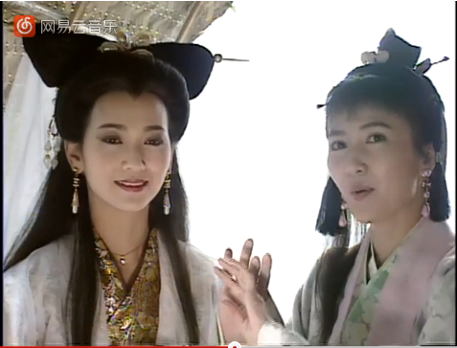
船夫 | 摇橹唱歌 |  | 1、摇橹动作，参看视频 结合小船的撸的设计，确定两只手的握撸方式 2、双脚张开以保证行船时人物的稳定 3、船夫的头会时不时转向船舱以做唱歌时的交流，人物的表情要做出来（笑容、嘴唇的张合），因为剧情中会对头部做近距离的展现 4、总时长为4秒 |  | 